Calculadoras
 | Dado que Φ tiene 2 valores: |  |  |  |  |  | Φ1 = |  | 0.618033989 |  | … | además que: | Φ1 = 1/Φ2 = 0,618033989... |  | convendremos que:
 |  |  |  |  |  |  | Φ2 = |  | 1.618033989 |  | … |  | Φ2 = 1+ Φ = 2,618033989... |  | Φ= | 0.618033989
 |  |  |  |  |  |  |  |  |  |  |  |  |  |  |  |  |  |  |  |  |  |  |  | Φ² Φ³
 | EL HUMANO Φ (FI) |  |  |  |  |  |  |  |  |  |  |  |  |  |  |  |  | CALCULADORA DE SERIES FIBONACCI
Sustituya el Número Amarillo por la Altura (A) que desee y automáticamente se recalcula el resto de las proporciones | Fi= Φ= |  | 0.618033989 |  |  | … |  | Φ2 = | 1.618033989 |  | … |  |  |  |  |  |  |  |  |  |  |  | Φ1 = | 1.618033989
 |  |  | ALTURA (A) |  |  | 4 * D = |  |  | 0.80 |  |  |  | CALCULADORA Φ (FI) |  |  |  |  | NÚMERO DE REFERENCIA (R): |  |  |  | Sustituya el Número Amarillo por su Número de Referencia (R) | Φ2 = | 0.618033989
 | 1.6180340 |  |  |  | M |  | 3 * D = |  | 0.60 |  |  |  |  |  |  |  |  | 100.00 |  |  |  |  | Φ²2 = 0 | Φ³2 = 0
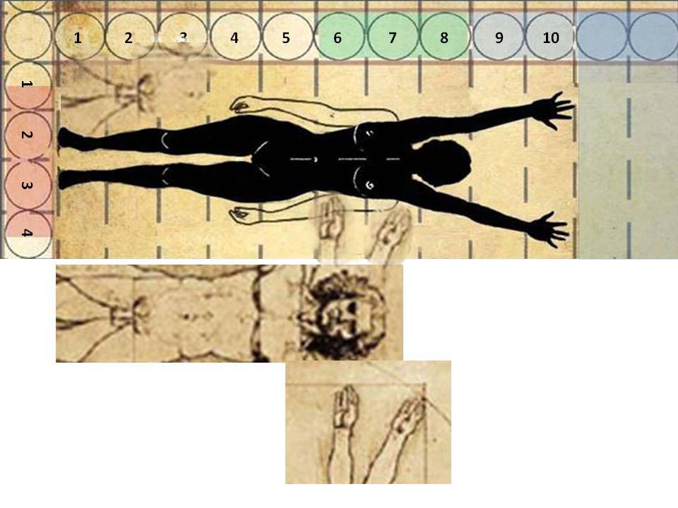
 | 0.40 | 0.80 | 0.40 | 0.20 |  |  |  |  |  | 0.40 |  |  | Fi = Φ = | 1.61803398874989 | … |  |  | Fi = Φ = | 1.61803398874989
 |  |  |  |  |  |  |  |  |  |  |  |  | MEDIDA (M) | OPERACIÓN | SECCIÓN ÁUREA |  |  | SECUENCIAS FIBONACCI
 |  |  |  | 0.20 |  |  |  |  |  |  |  |  | 1 | M * Φ = | 1.6180339887 |  | COCIENTE: N / (N-1) | ASCENDENTE R * Φ = |  | DESCENDENTE R * (1/Φ) = | COCIENTE: (N-1) / N

 | 2.00 |  | 1.00 | 0.20 |  |  |  |  |  | 0.40
 |  |  |  |  |  |  |  |  |  |  | 2.40 |  | 1 | M / Φ = | 0.61803398875 |  | PRUEBA | 100.00 |  | 100.00 | PRUEBA
 |  |  |  | 0.20 |  |  |  |  |  |  |  |  |  |  |  |  | 1.618 | 161.80 |  | 61.80 | 1.618
 |  |  |  |  |  |  |  |  |  |  |  |  |  |  |  |  | 1.618 | 261.80 |  | 38.20 | 1.618
 |  | 1.618 |  | 0.20 |  |  |  |  |  | 0.60 |  |  |  |  |  |  | 1.618 | 423.61 |  | 23.61 | 1.618
 |  |  | CU = E * Φ = |  |  |  |  |  |  |  | = |  | Sustituya el Número Amarillo por su Número de Referencia (M) |  |  |  | 1.618 | 685.41 |  | 14.59 | 1.618
 |  |  |  | 0.20 |  |  |  |  |  |  | PLANTUCAELO (E) = E * Φ * 12/ 5 |  |  |  |  |  | 1.618 | 1,109.02 |  | 9.02 | 1.618
 | = | = |  |  |  |  |  |  |  |  |  |  |  |  |  |  | 1.618 | 1,794.43 |  | 5.57 | 1.618
 | ENVERGADURA (E) = 2 * E * Φ |  |  | 0.20 |  |  |  |  |  |  |  |  |  |  |  |  | 1.618 | 2,903.44 |  | 3.44 | 1.618
 |  | ESTATURA o ALTURA (A) . |  |  |  |  |  |  |  |  |  |  |  |  |  |  | 1.618 | 4,697.87 |  | 2.13 | 1.618
 |  |  |  | 0.20 |  |  |  |  |  | 0.20 |  |  |  |  |  |  | 1.618 | 7,601.32 |  | 1.32 | 1.618
 |  |  |  |  |  |  |  |  |  |  |  |  | Esta CALCUALDORA FI nos permite encontrar rápido y con gran precisión el múltiplo y submúltiplo áureo inmediatos a cualqier número que uno desee. Basta sustituir el Número 1 (en amarillo) por que que deseamos usaar de referencia. |  |  |  | 1.618 | 12,299.19 |  | 0.81 | 1.618
 |  |  | 1.00 | 0.20 |  |  |  |  |  | 0.40 |  |  |  |  |  |  | 1.618 | 19,900.50 |  | 0.50 | 1.618
 |  |  |  |  |  |  |  |  |  |  |  |  |  |  |  |  | 1.618 | 32,199.69 |  | 0.31 | 1.618
 |  |  |  | 0.20 |  |  |  |  |  |  |  |  |  |  |  |  | 1.618 | 52,100.19 |  | 0.19 | 1.618
 |  |  | PU = E /* Φ = |  |  |  |  |  |  |  |  |  |  |  |  |  | 1.618 | 84,299.88 |  | 0.12 | 1.618
 |  |  |  | 0.20 |  |  |  |  |  | 0.40 |  |  | Para la modulación corporal se usó el clásico "Canon de las 8 cabezas", pero aumentado a 10 para tener la Envergadura (verdadera altura del cuerpo humano y dondel el obligo sí es el centro). Y luego aumentado a 12, para tener el espacio vital culturalmente aceptado (cubo de aire), para aplicar la proporción a escala masiva de gente en un mismo espacio. |  |  |  | 1.618 | 136,400.07 |  | 0.07 | 1.618
 |  |  |  |  |  |  |  |  |  |  |  |  |  |  |  |  | 1.618 | 220,699.95 |  | 0.05 | 1.618
 |  |  |  | 0.20 |  |  |  |  |  |  |  |  |  |  |  |  | 1.618 | 357,100.03 |  | 0.03 | 1.618
 |  |  |  |  |  |  |  |  |  |  |  |  |  |  |  |  | 1.618 | 577,799.98 |  | 0.02 | 1.618
 |  |  |  |  |  |  |  |  |  |  |  |  |  |  |  |  | 1.618 | 934,900.01 |  | 0.01 | 1.618
 |  |  |  |  |  |  |  |  |  |  |  |  |  |  |  |  | 1.618 | 1,512,699.99 |  | 0.01 | 1.618

 |  |  |  |  |  |  |  |  |  |  |  |  |  |  |  |  | SUGERENCIAS:
 |  |  |  |  |  |  |  |  |  |  |  |  |  |  |  |  | 1- Una forma facil de generar un "arcano" o columna vertebral de un proyecto en armonía con el universo, es encontrar el Número de Referencia (R), que puede ser la dimensión mayor del proyecto, medida en el eje principal de la geometría del proyecto.
 | DISTANCIAS CORPORALES
 | Fi= Φ= |  | 0.618033989 |  |  | … |  | Φ2 = | 1.618033989 |  | …
 |  |  |  |  |  | Paso lateral
 | 1/10 = décima corporal |  |  |  |  |  | Ancho
 |  | Corocaelum |  | 1/10 |  |  |  |  |  | Dígitocaela | PLANTUCAELO (E) = E * Φ * 12 / 5 |  |  |  |  |  | 2- Poner el eje en porporción áurea, esto es que sus partes estén en armonía respecto a la totalidad.

 |  |  |  | 1/10 |  |  |  |  |  |  |  |  |  |  |  |  | 3- Con sólo poner el Número de Referencia (R) en lugar del número 100 (en amarillo), la CALCULADORA DE FIBONACCI le genera una secuencia áurea de múltiplos y otra de submúltiplos.

 | ENVERGADURA (E) = 2 * E * Φ |  | DIGITUMBILICA (DU) | 1/10 |  |  |  |  |  | Corodígita
 |  |  |  |  |  |  |  |  |  |  |  |  |  |  |  |  | 4- Luego se puede hacer lo mismo con cada uno de las partes más importantes dependientes del cuerpo, pero con cierta autonomía (similar a lo que sucede con los miembros del cuerpo humano.
 |  |  |  | 1/10

 |  | ESTATURA o ALTURA (A). |  | 1/10 |  |  |  |  |  | Corumbílica |  |  |  |  |  |  | 5- A criterio de cada diseñador, puede escoger el grado de aplicación, incluso es interesante hacerlo para algunos elementos de especial interés.

 |  |  |  | 1/10
 |  |  |  |  |  |  |  |  |  |  |  |  |  |  |  |  | !!! QUÉ LO DISFRUTEN !!!
 |  |  |  | 1/10

 |  |  | PLANTUMBILICA (PU) | 1/10 |  |  |  |  |  | Ventral

 |  |  |  | 1/10 |  |  |  |  |  | Puborrotela

 |  |  |  | 1/10

 |  |  |  | 1/10 |  |  |  |  |  | Planturrotela

 |  |  |  | 1/10

 | ESTATURA UNIVERSAL con PROP. Φ
 | Fi= Φ= |  | 0.618033989 |  |  | … |  | Φ2 = | 1.618033989 |  | …
 |  |  | ALTURA (A) |  |  | 4 * D = |  |  | 0.86
 | 1.73 |  |  |  | M |  | 3 * D = |  | 0.64
 | 0.43 | 0.86 | 0.43 | 0.21 |  |  |  |  |  | 0.43

 |  |  |  | 0.21

 | 2.14 |  | 1.07 | 0.21 |  |  |  |  |  | 0.43
 |  |  |  |  |  |  |  |  |  |  | 2.57
 |  |  |  | 0.21

 |  | 1.730 |  | 0.21 |  |  |  |  |  | 0.64
 |  |  | CU = E * Φ = |  |  |  |  |  |  |  | =
 |  |  |  | 0.21 |  |  |  |  |  |  | PLANTUCAELO (E) = E * Φ * 12/ 5
 | = | =
 | ENVERGADURA (E) = 2 * E * Φ |  |  | 0.21
 |  | ESTATURA o ALTURA (A) .
 |  |  |  | 0.21 |  |  |  |  |  | 0.21

 |  |  | 1.07 | 0.21 |  |  |  |  |  | 0.43

 |  |  |  | 0.21
 |  |  | PU = E /* Φ =
 |  |  |  | 0.21 |  |  |  |  |  | 0.43

 |  |  |  | 0.21

 | SUGERENCIAS:
 | 1- Ponemos este cuadro con la Estatura Promedio Universal (1,73m) para que se observe que las diferencias son mínimas y están dentro del rango de 2 desviaciones estándar.

 | 2- Desde luego que si van a hacer un proyecto en los países nórdicos europeos, se debe usar una estatura adecuada (algo así como 1,80m).

 | 3- Para los países latinos o tropicales en general, parece preferible y práctico usar la estatura Fi (1,618m), porque simplifica el cálculo y la modulación, y seguimos dentro de un rango adecuado.

 | 4- Nótese que la modulación con materiales, alturas de piso a cielo, puertas, pasillos, etc. en sistema métrico decimal, con sus medidas tradicionales se ajustan muy bien a la modulación áurea, basada en la estarura Fi = 1,618m.

 | 5- !!! Algo sabía el afamado director de cine Jhon Derek al filmar la película "10: la mujer perfecta", teniendo como protagonista a su esposa: Bo Derek, con medidas excepcionales, incluyendo la estatura Fi = 1,618m !!!

 | Sugerencia: volver al primer diagrama para verlo a la luz de toda la información

Cubo de Aire Áureo
EL HUMANO Φ (FI) |  |  |  |  |  |  |  |  |  |  | "CUBO DE AIRE" HUMANO ÁUREO
Fi= Φ= |  | 0.618033989 |  |  | … | Φ2 = | 1.618033989 |  |  |  | Partiendo de un cuerpo humano áureo, con: >(Altura) A= Φ2 = 1,618m, >(Envergadura) E = 2 * (Φ2* Φ) = 2,0m, >Ancho Vital= 2 *Φ = 1,2m, >Área Vital Cuadrada = 4 * Φ² = 1,44m2 >Altura Vital = 3 * (Φ2* Φ) = 5 * Φ = 3,0m, de donde: >Volúmen Vital Humano = 20 * Φ³ = 4,32m3, que: dividiendo por Φ genera la serie de Fibonacci para aplicar a la modelación de los espacios cerrados para la interacción humana. concluyendo: >El punto de partida es un cubo áureo que coincide con una área de piso y una altura de piso a cielo aceptados culturalmente como confortables para baja densidad de reunidos, en condiciones de ventilación, temperatura, luz, ruido y vibraciones aceptables. >Se asigna un numeral de la serie conforme a la diferenciación por variación de condiciones respecto al volúmen de referencia.
 |  | ALTURA (A) |  |  | 2 * Φ = |  |  | 1.20
1.6180340 |  |  |  | M |  |  | Φ = | 0.60
DIGITUCAELUM ÁUREO | 1.00 | 1.00 | 0.20 |  |  |  |  |  | 1.00 | 3.00
 |  |  | 0.20
 |  | DCA = E * Φ = | 0.20
 |  |  | 0.20
 |  |  | 0.20 |  |  |  |  |  |  | ALTURA DEL CUBO DE AIRE ÁUREO = 5 * Φ = . . .
2.00 | 1.618 | 1.00 | 0.20 |  |  |  |  |  | 0.40
 |  |  | 0.20
 |  | CU = E * Φ = | 0.20 |  |  |  |  |  | 0.40
= |  |  | 0.20
ENVERGADURA (E) = 2 * E * Φ | = |  | 0.20 |  |  |  |  |  | 0.40
 | ESTATURA o ALTURA (A) . | 1.00 | 0.20
 |  |  | 0.20 |  |  |  |  |  | 0.40
 |  | CU = E * Φ = | 0.20
 |  |  | 0.20 |  |  |  |  |  | 0.40
 |  |  | 0.20 |  |  |  |  |  |  |  |  | CUBO DE AIRE ÁUREO

 |  |  |  |  |  |  |  |  |  |  |  | Φ

EL HUMANO Φ (FI) |  |  |  |  |  |  |  |  |  |  | CUBO DE AIRE ÁUREO Φ (FI)
Fi= Φ= |  | 0.618033989 |  |  | … | Φ2 = | 1.618033989
 |  | ALTURA (A) |  |  | 2 * Φ = |  |  | 1.20 |  |  | VOLUMEN = 20 * Φ³ = |  | 4.32 | M3
1.6180340 |  |  |  | M |  |  | Φ = | 0.60 |  |  | ÁREA = 4 * Φ² = | 1.44 | M2 | SERIE FIBONACCI CON CUBOS DE AIRE ÁUREOS
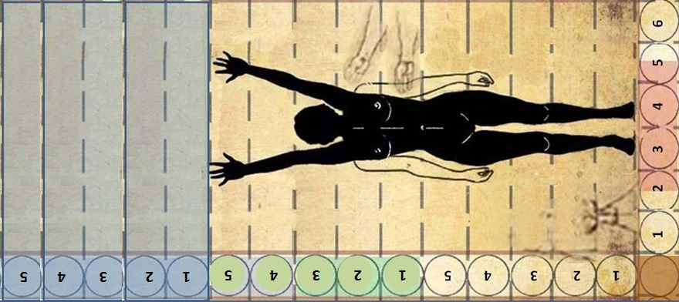
DIGITUCAELUM ÁUREO | 0.60 | 1.00 | 0.20 |  |  |  |  |  | 1.00 | 3.00 | 1.44
 |  |  | 0.20 |  |  |  |  |  |  |  | M2
 |  | DCA = E * Φ = | 0.20 |  |  |  |  |  |  |  |  |  |  | 1.62 | M3
 | 0.40 |  | 0.20 |  |  |  |  |  |  |  |  |  |  | 2.66 | M3
 |  |  | 0.20 |  |  |  |  |  |  | ALTURA DEL CUBO DE AIRE ÁUREO = 5 * Φ = |  |  |  | 4.32 | M3
2.00 | 1.618 | 1.00 | 0.20 |  |  |  |  |  | 0.40 |  |  | ALTURA = 3*Φ1*Φ2 = 5 * Φ = |  | 6.99 | M3
 |  |  | 0.20 |  |  |  |  |  |  |  |  | 3.00 | M | 11.31 | M3
 |  | CU = E * Φ = | 0.20 |  |  |  |  |  | 0.40 |  |  |  |  | 18.30 | M3
= |  |  | 0.20 |  |  |  |  |  |  |  |  |  |  | 29.61 | M3
ENVERGADURA (E) = 2 * E * Φ | = |  | 0.20 |  |  |  |  |  | 0.40
 | ESTATURA o ALTURA (A) . | 1.00 | 0.20
 |  |  | 0.20 |  |  |  |  |  | 0.40 |  | LADO = 2*Φ = M=
 |  | CU = E * Φ = | 0.20 |  |  |  |  |  |  |  | 1.20
 |  |  | 0.20 |  |  |  |  |  | 0.40
 |  |  | 0.20

